انجليزي
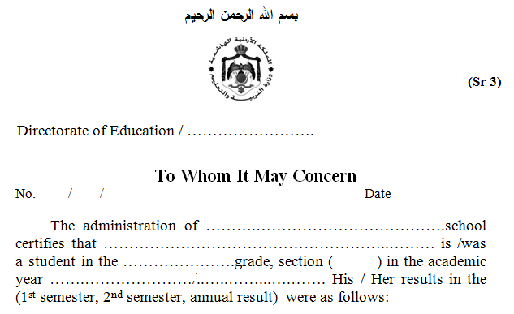

تربية

111

تربية
تربية
تربية
تربية
2000

Result |  | Passing Score | Maximum | Subject
In words | In Numbers

 | Average : |  |  | Grand Total :
 |  |  | Result: ( Pass, Incomplete, Fail )

This was issued upon his / her request .

Name and Signature of school principal |  |  |  | Official Stamp

* The grand total and the average and the result are filled at the end of the year

